상품제안서
스벅 리유저블 530ml | 상품코드: F30036

 |  |  |  |  |  |  | 02-412-0044 | www.easy1.co.kr
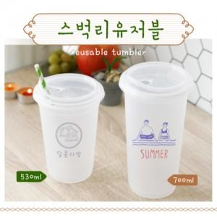

【상세/제작정보】 | <p><span style="font-size: 12pt;"><b>* 100개 미만 실크인쇄 / 30000원 별도</b></span></p><p><span style="font-size: 12pt;"><b>* 배송비- 한박스 60개 / 6500원별도</b></span></p>

【인쇄/포장옵션】 | 실크 / 자사종이케이스

【공급단가】 | 수량 | 100~ | 300~ | 500~ | 1,000~ | 3,000~
*VAT별도 | 단가 | 1,680원 | 1,620원 | 1,560원 | 1,500원 | 1,460원

【상품 URL】 | https://dev.easy1.co.kr:443/src/goods_detail.php?gdno=30036

